Sheet1
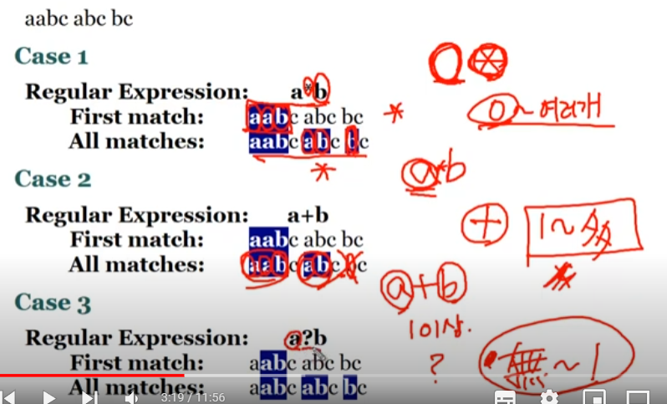
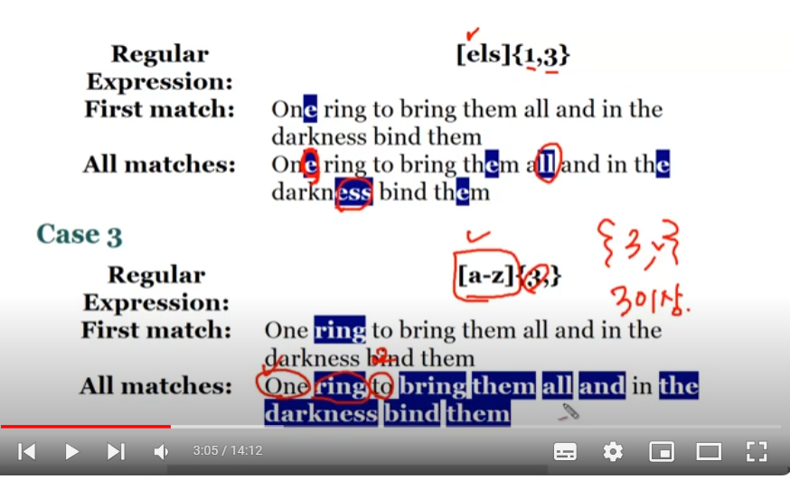
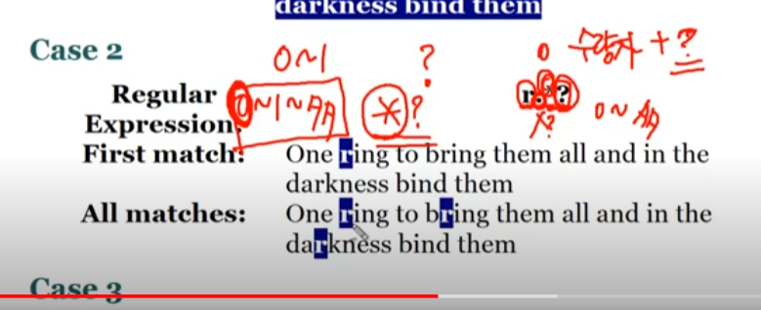
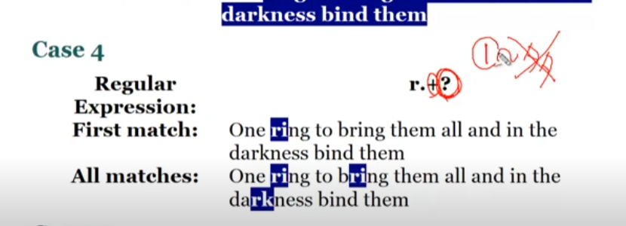
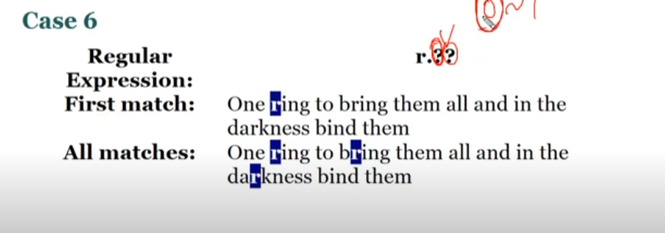
zvon.org | regular Expressions Tutorial | gskinner.com/RegExr/

\^ | 문자열 시작을 나타내는 캐럿이 아니라 그냥^문자를 표시하는 역할
\$ | 문자열 끝을 나타내는 달러가이 아니라 그냥$문자를 표시하는 역할
\ | escape

